Sheet1
 | 船名 | YM UTILITY V.090E |  |  |  | 港口 | YANTIAN
箱型 | SO | 箱号 | 封号 | 件数 | 毛重 | 体积 | 中英文品名 | HS编码 | 皮重 | VGM
40'HQ | W226620177002 | TGBU6786206 | YMAT170673 | 1000 | 5900 | 41.77 | 瓷制卫浴组 /ceramic bathroom sets | 69119000 | 3700 | 11310 | 成望
 |  |  |  | 600 | 1710 | 9.9 | 玻璃卫浴用品/Glass bathroom accessories | 7013990000 |  |  | 玛雅

 |  |  | TOTAL | 1600 | 7610.00 | 51.67 |  |  |  | 11310.00
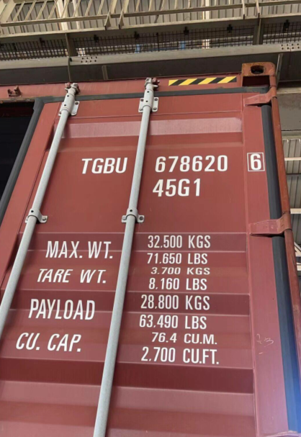
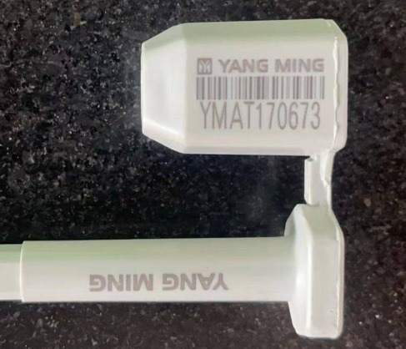
 | 订舱号：W226620177002
 | 柜号：TGBU6786206
 | 柜型：40HQ
 | 柜重：3700KG
 | 封条：YMAT170673
 | 车牌：粤BMP832
 | 电话：18203698198

